Trapesium Tunggal
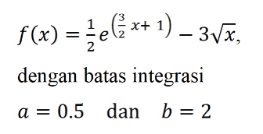

a | 0.5
b | 2

f(a) | 0.75597760745
f(b) | 23.056360878

I | 17.859253864
I eksak | 11.3314

error | 57.608537907

Simpson 13
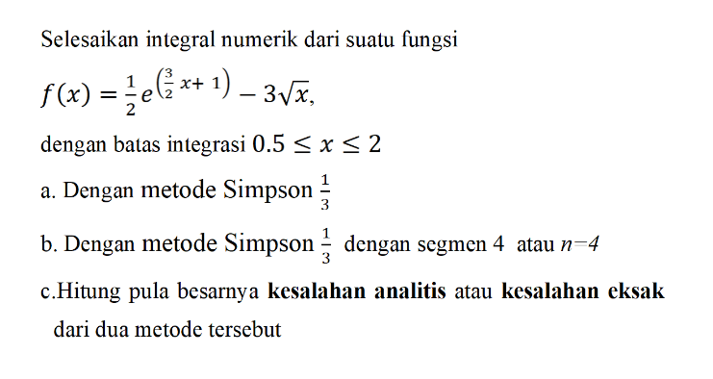

a |  | h | 0.75
 | x | f(x)
x0 | 0.5 | 0.75597760745
x1 | 1.25 | 5.5085929551
x2 | 2 | 23.056360878

I | 11.461677577 |  |  | I eksak | 11.3314
error | 1.1497041545

b |  | h | 0.375
 | x | f(x)
x0 | 0.5 | 0.75597760745
x1 | 0.875 | 2.2435702176
x2 | 1.25 | 5.5085929551
x3 | 1.625 | 11.730243474
x4 | 2 | 23.056360878

I | 11.340597396
error | 0.081167336175

Simpson 38
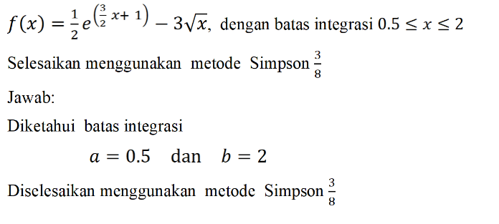

 | x | f(x) | h | 0.29166666667
x0 | 0.25 | -0.87176639171
x1 | 0.54166666667 | -0.83250492741
x2 | 0.83333333333 | 0.26738309863
x3 | 1.125 | 3.1522749056
 | 1.4166666667 | 9.4236845687
 | 1.7083333333 | 22.301412998 |  |  | I eksak | 16.0317
 | 2 | 48.171170792

I | 32.864159197
error | 104.99484894

Euler
euler
x | yi euler | Teta | yi+1 | yi(eksak) | Error(eksak)%
1 | 1 | 4 | 2.6 | 1 | 0
1.4 | 2.6 | 6.9714285714 | 5.3885714286 | 3.528 | 26.303854875
1.8 | 5.3885714286 | 10.780952381 | 9.700952381 | 8.424 | 36.0331027
2.2 | 9.700952381 | 15.428571429 | 15.872380952 | 16.456 | 41.049146931
2.6 | 15.872380952 | 20.914285714 | 24.238095238 | 28.392 | 44.095586953
3 | 24.238095238 | 27.238095238 | 35.133333333 | 45 | 46.137566138

 |  |  |  |  |  | teta = dy/dx

yi euler | yi(eksak)
1 | 1
2.6 | 3.528
5.3885714286 | 8.424
9.700952381 | 16.456
15.872380952 | 28.392
24.238095238 | 45

Heun
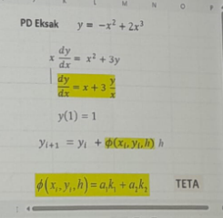
xi | yi(heun) | k1 | k2 | teta | yi+1 | yEksak | error | h= | 0.1
1 | 1 | 3.6666666667 | 3.2126721763 | 3.4396694215 | 1.3439669421 | 2.3333333333 | 57.142857143
1.1 | 1.3439669421 | 3.2126721763 | 2.8833333333 | 3.0480027548 | 1.6487672176 | 2.6760606061 | 49.778157524
1.2 | 1.6487672176 | 2.8833333333 | 2.6418145957 | 2.7625739645 | 1.9250246141 | 2.98 | 44.672241019
1.3 | 1.9250246141 | 2.6418145957 | 2.4639455782 | 2.5528800869 | 2.1803126228 | 3.2556410256 | 40.87110345
1.4 | 2.1803126228 | 2.4639455782 | 2.3333333333 | 2.3986394558 | 2.4201765684 | 3.5104761905 | 37.891257354
1.5 | 2.4201765684 | 2.3333333333 | 2.2385416667 | 2.2859375 | 2.6487703184 | 3.75 | 35.461958177
 |  |  |  |  |  |  |  |  |  | a1=a2=1/2

yi(heun) | yEksak
1 | 1
3.1942857143 | 3.528
7.3673469388 | 8.424
14.168286951 | 16.456
24.24846755 | 28.392
38.260281345 | 45

Poligon
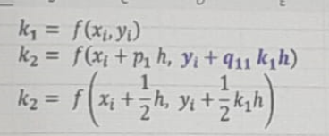
xi | yi(Poli) | k1 | k2 | teta | yi+1 | yEksak | %Error
1 | 1 | 4 | 5.7 | 5.7 | 3.28 | 1 | 0
1.4 | 3.28 | 8.4285714286 | 10.910714286 | 10.910714286 | 7.6442857143 | 3.528 | 7.029478458 | teta = k2
1.8 | 7.6442857143 | 14.54047619 | 17.828571429 | 17.828571429 | 14.775714286 | 8.424 | 9.2558675892 | a1=0, a2=1
2.2 | 14.775714286 | 22.348701299 | 26.456818182 | 26.456818182 | 25.358441558 | 16.456 | 10.210778526 | teta(xi,yi,h) = a1k1 + a2k2
2.6 | 25.358441558 | 31.85974026 | 36.796846011 | 36.796846011 | 40.077179963 | 28.392 | 10.684553542 | teta(xi,yi,h) = k2
3 | 40.077179963 | 43.077179963 | 48.849327458 | 48.849327458 | 59.616910946 | 45 | 10.939600082

yi(Poli) | yEksak
1 | 1
3.28 | 3.528
7.6442857143 | 8.424
14.775714286 | 16.456
25.358441558 | 28.392
40.077179963 | 45

Membandingkan
x | yi euler | yi(heun) | yi(Poli) | yEksak
1 | 1 | 1 | 1 | 1
1.4 | 2.6 | 3.1942857143 | 3.28 | 3.528
1.8 | 5.3885714286 | 7.3673469388 | 7.6442857143 | 8.424
2.2 | 9.700952381 | 14.168286951 | 14.775714286 | 16.456
2.6 | 15.872380952 | 24.24846755 | 25.358441558 | 28.392
3 | 24.238095238 | 38.260281345 | 40.077179963 | 45

